izmaiņas-ierosina-būvnieks
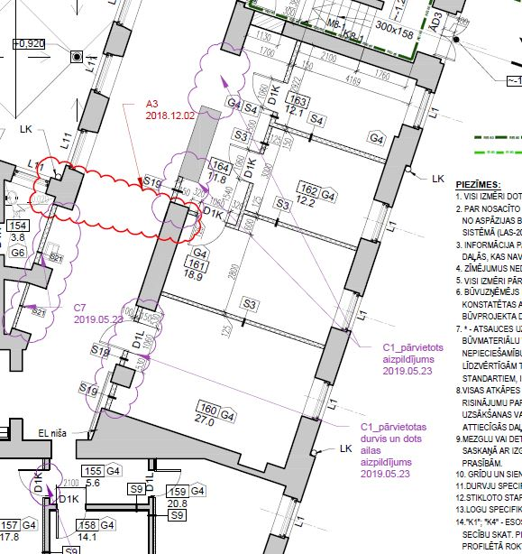
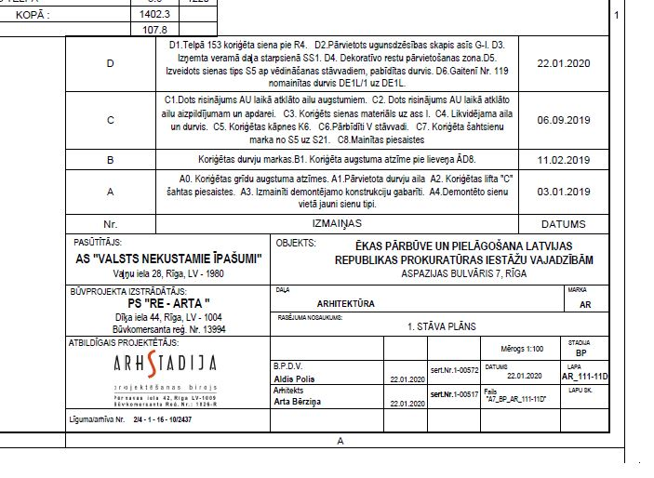
 |  |  |  |  | 2.pielikums
Izmaiņas ierosina būvdarbu veicējs

 |  | BŪVDARBU VEICĒJS | AUTORUZRAUGS | BŪVUZRAUGS | PASŪTĪTĀJS/ BŪVNIECĪBAS IEROSINĀTĀJS
 | Ierosina izmaiņas | Sagatavo -izmaiņu aktu – pamato izmaiņu nepieciešamību, -risinājumu -ieslēdzamo un izslēdzamo darbu tāmi. Dokumentiem jābūt caurauklotiem. Ievēro - izmainītās informācijas izcelšana/marķēšana pašā risinājumā. Izmaiņu marķēšanu risinājumā norāda tikai pret iepriekšējo rasējuma versiju. | Pārliecinās par -pieļaujamību -Pamatotību -Ietekmi uz citiem risinājumiem -Atbilstību būvniecības iecerei un savstarpējo saskaņotību. Paraksta izmaiņu aktu. NEREĢISTĒ IZMAIŅAS BŪVDARBU ŽURNĀLĀ! | Pārliecinās par risinājuma – -racionalitāti, pamatotību -cenām, pasūtītāja izvirzītajām prasībām. Paraksta izmaiņu aktu. | Piekrīt/nepiekrīt izmaiņām. Vīzē atbilstoši pilnvaru kartei. Projektu vadītājs atdod izmaiņu aktu būvniecībā iesaistītajām pusēm, un pieprasa Autoruzraugam veikt izmaiņas būvprojektā (noformēt rasējumus atbilstošā mērogā un eksemplāru skaitā)

 |  |  | AUTORUZRAUGS | BŪVUZRAUGS | PASŪTĪTĀJS/ BŪVNIECĪBAS IEROSINĀTĀJS
 |  |  | Noformē un paraksta rasējumus. Attiecīgās būvprojekta sadaļas vispārīgo datu lapā un atbilstošā sējuma aktuālo rasējumu kopējā sarakstā atspoguļo aktuālo rasējumu redakcijas. Ievēro - izmainītās informācijas izcelšana/marķēšana pašā rasējumā. Izmaiņu marķēšanu rasējumā norāda tikai pret iepriekšējo rasējuma versiju. NEREĢISTĒ IZMAIŅAS BŪVDARBU ŽURNĀLĀ! | Pārbauda rasējumu atbilstību būvdarbu izmaiņu akta risinājumiem. Vīzē pasūtītāja eksemplāru ar atzīmi "atbilst izmaiņu aktam un pasūtītāja izvirzītajām prasībām" | Uz rasējumiem liek atzīmi “NODOTS DARBAM” un nodod pa eksemplāram visiem būvn.dalībniekiem.

 |  |  | AUTORUZRAUGS | Būvniecības dalībnieki
 |  |  | Izmaiņas reģistrē būvdarbu žurnālā sadaļā izmaiņas vai papildinājumi būvprojekta dokumentācijā. | Visa projekta laikā uztur aktuālu savu oriģinālo būvprojekta eksemplāru. Ja tiek mainīts rasējums, iepriekšējais tiek anulēts un aizstāts ar aktuālo rasējumu.

Kontroljautājumi
Vai būvdarbu izmaiņu pamatojums atbilst būvdarbu līgumā noteiktajiem gadījumiem (piemēram, tiek sasniegts kvalitatīvāks rezultāts, vai tiek arī tiek uzrādīts ietaupījums (pasūtītājam ekonomisks ieguvums))?
Vai būvnieks ir argumentējis, kāpēc jaunais risinājums ir optimālāks (piemēram, ilgtspējīgāks, ekonomiskāks ekspluatācijā, labākiem tehniskajiem parametriem, vai arī pasūtītājam pamatoti ekonomiski izdevīgāks)?
Vai ir pieejams precīzs skaidrojums, ar ko tieši būvnieka piedāvātais risinājums ir pasūtītājam labāks, ilgtspējīgāks? Izmaiņu aktā vai tā pielikumā jābūt pierādītam ieguvumam!
Vai izmaiņas ir pieļaujamā apjomā, neradot būtiskus līguma grozījumus atbilstoši Publisko iepirkumu likumam (konsultējoties ar juristu)? Projekta vadītājs veic izmaiņu uzskaiti kumulatīvi visa līguma laikā!
Vai risinājumos/ rasējumos ir identificējamas izmaiņas (īpaši izceltas, rasējumā aprakstītas veiktās revīzijas)? - SKAT.PARAUGU ZEMĀK!
Vai izmaiņu akts atbilst risinājumam? Piemēram, nedrīkst būt situācija - risinājums ir par AVK, bet izmaiņu akts ir par ELT.
Vai izmaiņu akts ir parakstīts no būvuzrauga un autoruzrauga puses (attiecīgās sadaļas projektētājs)?
Vai tāmē ir iekļauti virsizdevumi, peļņa u.c.?

Izmaiņas-rada-citi-iemesli
 |  |  |  |  | 4.pielikums
Izmaiņas rada citi iemesli

Ja būvniekam nav tiesību uz papildus samaksu atbilstoši Līguma nosacījumiem (varēja paredzēt papildus darbu apjomu), tad Pasūtītājs uzdot Autoram izstrādāt un noformēt risinājumu
Uzdod Būvdarbu veicējam sagatavot izmaiņu aktu un tāmes.
 |  | BŪVDARBU VEICĒJS | AUTORUZRAUGS | BŪVUZRAUGS | PASŪTĪTĀJS/ BŪVNIECĪBAS IEROSINĀTĀJS
 | Iemesli, kas neļauj ievērot būvprojekta risinājumu, piemēram, tiek atklāti iepriekš neparedzēti apstākļi vai kļūda būvprojektā | Sagatavo faktu konstatācijas aktu (FKA). Paraksta:Būvnieks, Autoruzraugs, Būvuzraugs un Pasūtītājs. | Izstrādā risinājumu un sniedz tehniski pamatotu skaidrojumu, ka būvprojekta risinājumu ir iespējams izpildīt, vai jāmaina risinājums. Izstrādā risinājumu, Ievēro - izmainītās informācijas izcelšana/marķēšana pašā risinājumā. Izmaiņu marķēšanu risinājumā norāda tikai pret iepriekšējo rasējuma versiju. Šajā posmā proj.v.jāpārliecinās par papildus projektēšanas izmaksu nepieciešamību (piem., par neparedzamiem apstākļiem)! NEREĢISTĒ IZMAIŅAS BŪVDARBU ŽURNĀLĀ! | Pārliecinās par risinājuma –racionalitāti, pamatotību, atbilstību n/a prasībām, pasūtītāja vajadzībām VAI Autora skaidrojumu, kādēļ sākotnējo risinājumu var izpildīt | VAI

 |  | Būvniecības dalībnieki | PASŪTĪTĀJS/ BŪVNIECĪBAS IEROSINĀTĀJS
 |  | Ja fakts netiek konstatēts objektā (piem., pretruna vai kļūda būvprojektā), FKA var netikt sagatavos. | Uzdod Au veikt situācijas izpēti/ izstrādāt izmaiņu risinājumu (ja nepieciešams).

 |  | BŪVDARBU VEICĒJS | AUTORUZRAUGS | BŪVUZRAUGS | PASŪTĪTĀJS/ BŪVNIECĪBAS IEROSINĀTĀJS
 |  | Būvuzņēmējs pārliecinās par risinājumu atbilstību un sagatavo -izmaiņu aktu – pamato izmaiņu nepieciešamību -ieslēdzamo un izslēdzamo darbu tāmi. Pievieno izmaiņu risinājumu un FKA. | Paraksta izmaiņu aktu. NEREĢISTĒ IZMAIŅAS BŪVDARBU ŽURNĀLĀ! | Pārliecinās par cenām. Paraksta izmaiņu aktu | Lemj par tālāku izmaiņu virzību. Projektu vadītājs atdod izmaiņu aktu būvniecībā iesaistītajām pusēm, un pieprasa Autoram rasējumus atbilstošā mērogā un eksemplāru skaitā. Vīzē atbilstoši pilnvaru kartei.

 |  |  | AUTORUZRAUGS | BŪVUZRAUGS | PASŪTĪTĀJS/ BŪVNIECĪBAS IEROSINĀTĀJS
 |  |  | Noformē un paraksta rasējumus. Attiecīgās būvprojekta sadaļas vispārīgo datu lapā un atbilstošā sējuma aktuālo rasējumu kopējā sarakstā atspoguļo aktuālo rasējumu redakcijas. Ievēro - izmainītās informācijas izcelšana/marķēšana pašā rasējumā. Izmaiņu marķēšanu rasējumā norāda tikai pret iepriekšējo rasējuma versiju. NEREĢISTĒ IZMAIŅAS BŪVDARBU ŽURNĀLĀ! | Pārbauda rasējumu atbilstību būvdarbu izmaiņu akta risinājumiem. Vīzē ar atzīmi "ATBILST IZMAIŅU AKTAM UN PASŪTĪTĀJA IZVIRZĪTAJĀM PRASĪBĀM" | Uz rasējumiem liek atzīmi “NODOTS DARBAM” un nodod pa eksemplāram visiem būvn.dalībniekiem.

 |  |  | AUTORUZRAUGS | Būvniecības dalībnieki
 |  |  | Izmaiņas reģistrē būvdarbu žurnālā sadaļā izmaiņas vai papildinājumi būvprojekta dokumentācijā. | Visa projekta laikā uztur aktuālu savu oriģinālo būvprojekta eksemplāru. Ja tiek mainīts rasējums, iepriekšējais tiek anulēts un aizstāts ar aktuālo rasējumu.

Kontroljautājumi
Vai ir pieejams fakta konstatācijas akts? Vai no tā secināma konkrēta lokalizācija ēkā un būvprojektā? Vai veikta fotofiksācija? FKA pievienojams pie izmaiņu akta
Vai ir pieejams skaidrojums, kāpēc sākotnējo būvprojekta risinājumu nav iespējams realizēt?
Vai darbu nepieciešamību būvniecības jomas profesionālim varēja paredzēt, rēķināties, vai vizuāli konstatēt, veicot pilnīgu objekta vizuālu apsekošanu?
Vai risinājumos/ rasējumos ir identificējamas izmaiņas (īpaši izceltas, rasējumā aprakstītas veiktās revīzijas)? - SKAT.PARAUGU ZEMĀK!
Vai risinājumos/ rasējumos ir identificējamas izmaiņas (īpaši izceltas)?
Vai izmaiņu akts atbilst risinājumam? Piemēram, nedrīkst būt situācija - risinājums ir par AVK, bet izmaiņu akts ir par ELT.
Vai izmaiņu akts ir parakstīts no būvuzrauga un autoruzrauga puses (attiecīgās sadaļas projektētājs)?
Vai tāmē ir iekļauti virsizdevumi, peļņa u.c.?

